Übersicht
Prüfpunkte für Review

Vollständigkeit: Sind die wesentlichen Datenobjekte abgebildet?

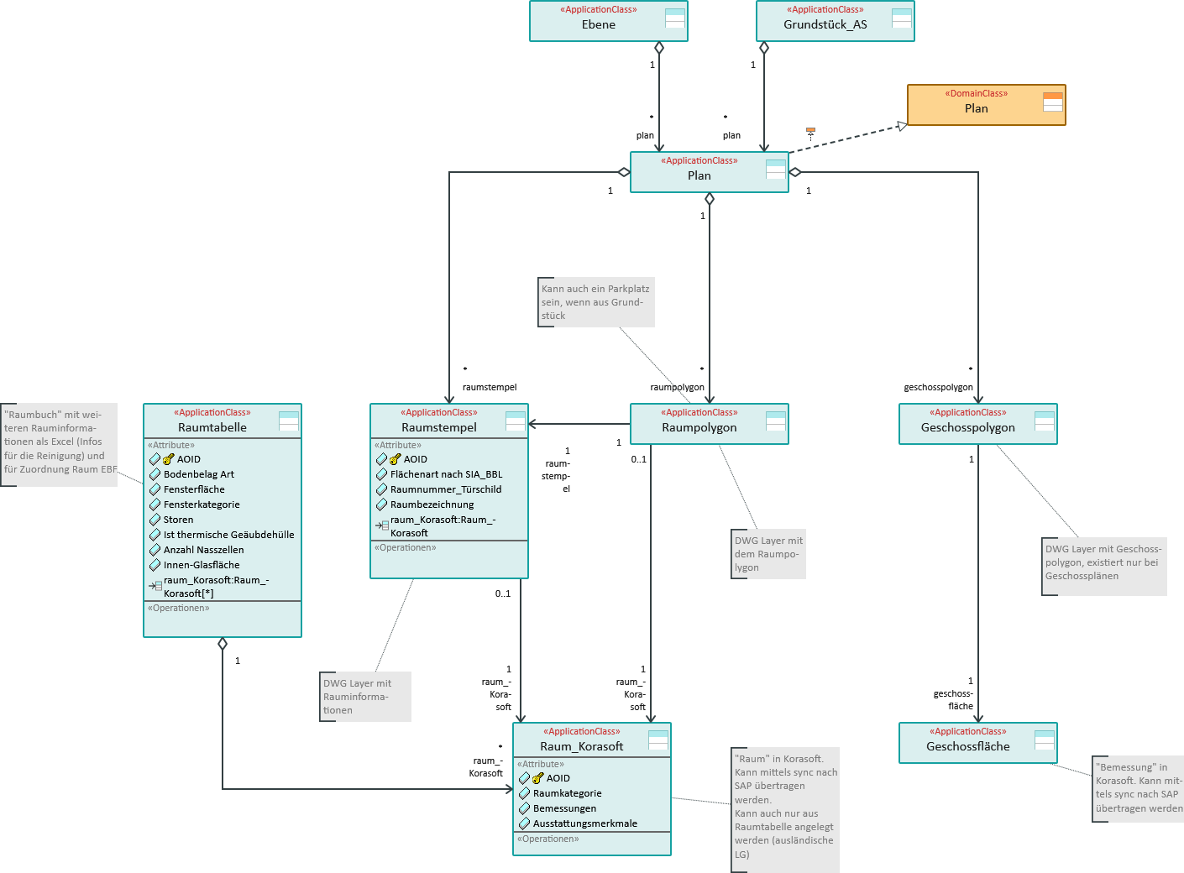
Beziehungen: Sind die Beziehungen/Relationen zwischen den Datenobjekten sachgerecht abgebildet?

